CollectiveAccess
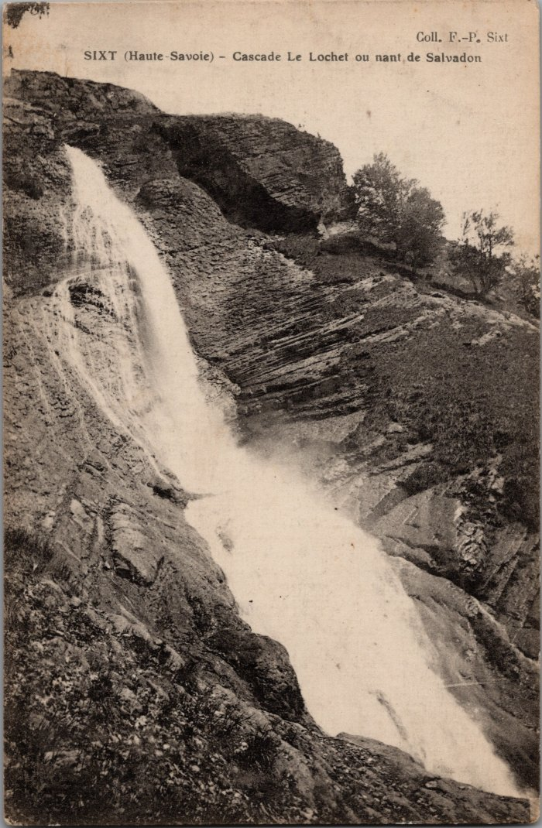
Image | Object | Description | Date
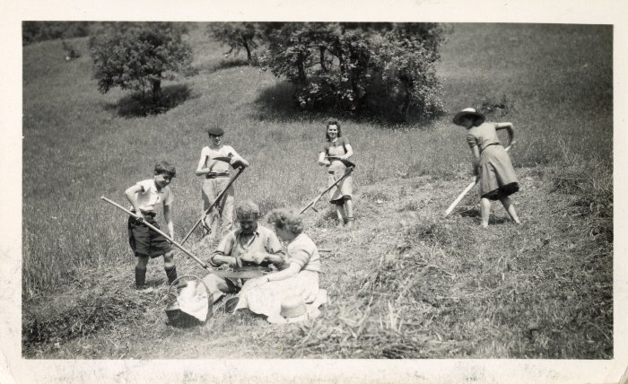 | Photo des foins au Lochet (12-036) | Photo au Lochet des foins Femme au milieu : DEFFAYET Louise
 | Photos de la Cascade au Lochet (2-104) | Photos de la Cascade au Lochet

